Planilha1
RISCOS PSICOSSOCIAIS AGRUPADOS | Média do agrupamento João 1 | Média do agrupamento João 2 | Média do agrupamento João 3 | Média do agrupamento João 4 | Média do agrupamento João 5 | Média do agrupamento João 6 | Média do agrupamento João 7 | Média do agrupamento João 8 | Média do agrupamento João 9 | Média do agrupamento João 10 | soma da unidade | média da unidade
1 Riscos cognitivos, treinamentos e tomada de decisões | 5.6 | 5.9 | 6.6 | 6.6 | 6.4 | 4.6 | 5.9 | 5.7 | 5 | 5 | 57.3 | 5.73
2 Assédio | 3 | 3 | 4 | 4 | 6 | 3 | 2 | 6 | 5 | 2 | 38 | 3.8
3 Insatisfação no trabalho | 7 | 6 | 8 | 4 | 9 | 5 | 1 | 9 | 5 | 2 | 56 | 5.6
4 Multiplas tarefas, falta autonomia, demandas divergentes (rever nome) | 4 | 4.7 | 6.7 | 3.7 | 3.3 | 7.3 | 4.3 | 3.3 | 7 | 3 | 47.3 | 4.73
5 Pausas adequadas | 5.7 | 5.3 | 4.7 | 5.7 | 3 | 3 | 4 | 3 | 3.3 | 7.3 | 45 | 4.5
6 Prevenção e autonomia | 7.5 | 6.5 | 8.5 | 7 | 6.5 | 4 | 5 | 6.5 | 2 | 4 | 57.5 | 5.75
7 Avaliação e desempenho | 7 | 3 | 6 | 4 | 6 | 5 | 6 | 7 | 5 | 6 | 55 | 5.5
8 Concepção dos postos de trabalho | 8 | 8 | 2 | 4 | 6 | 7 | 2 | 1 | 5 | 8 | 51 | 5.1
9 Gestão com diálogo, respeito e participação | 7.5 | 7.5 | 7.5 | 5.5 | 3.5 | 7.5 | 7.5 | 4 | 7.5 | 2 | 60 | 6

Dashboard
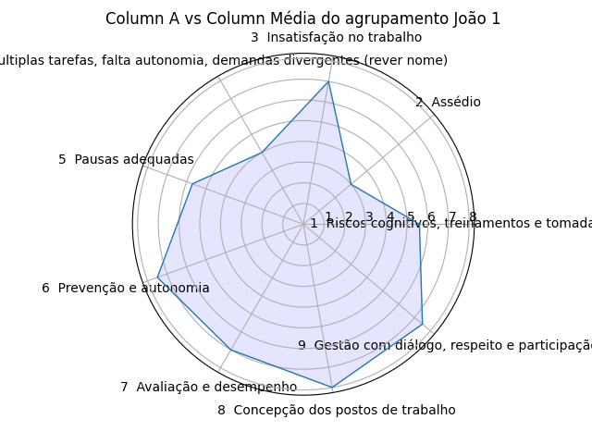
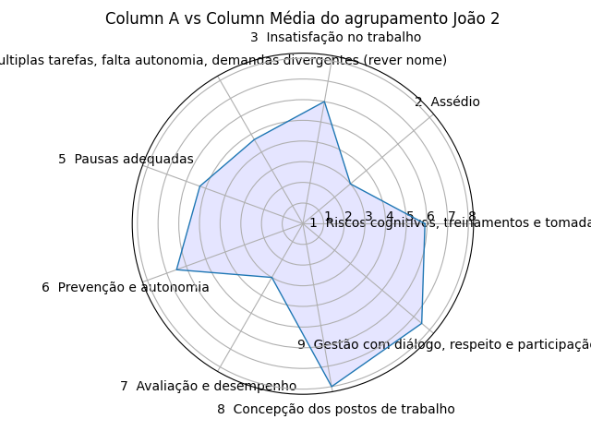
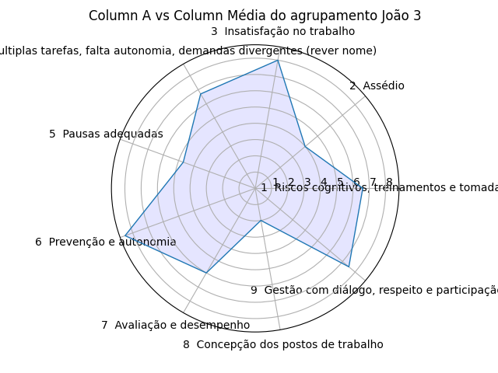

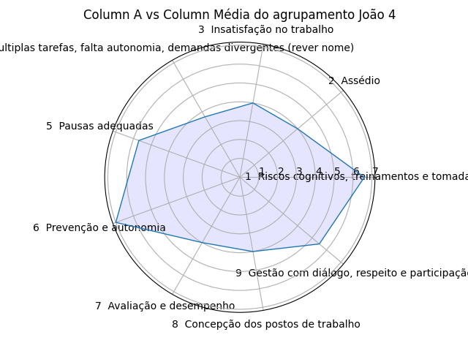
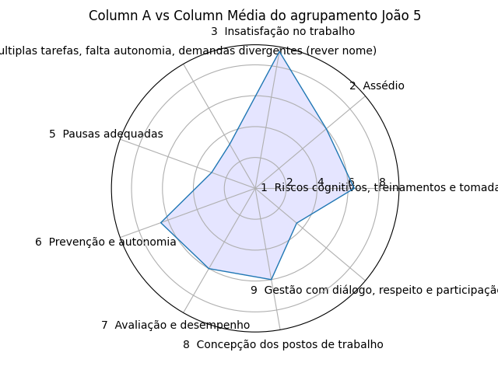
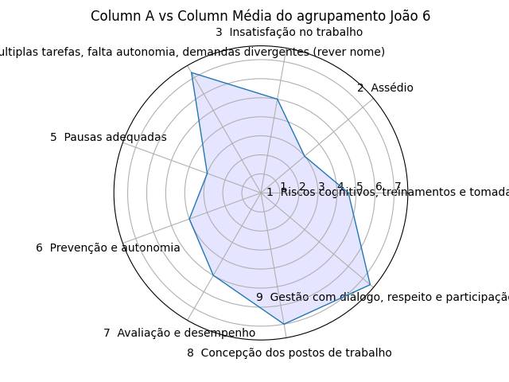

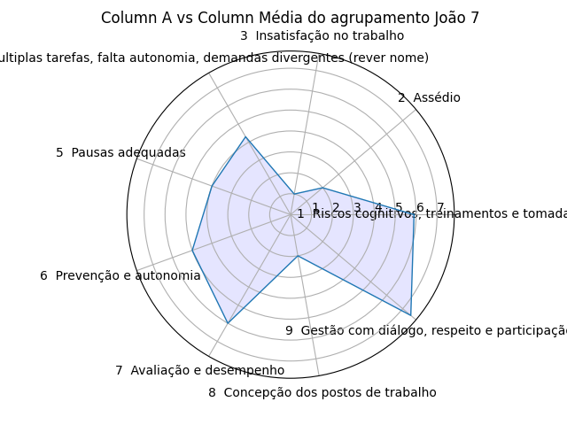
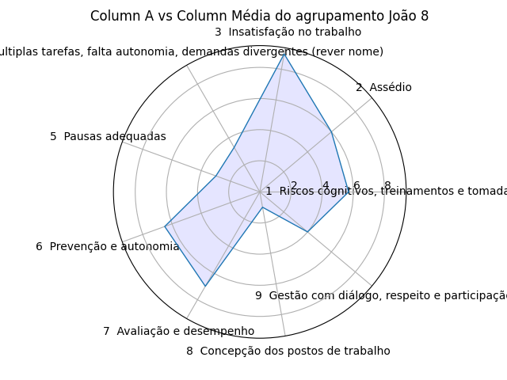
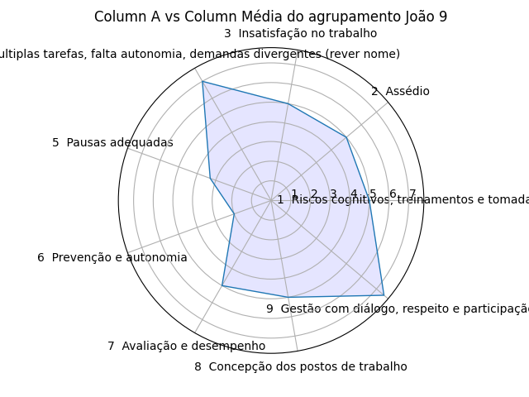

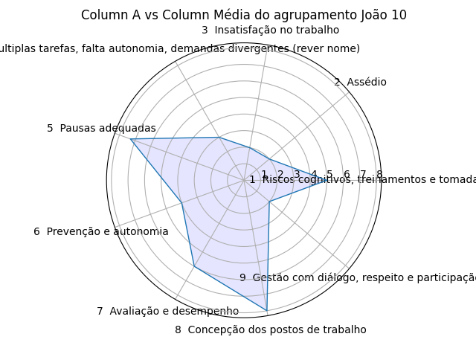
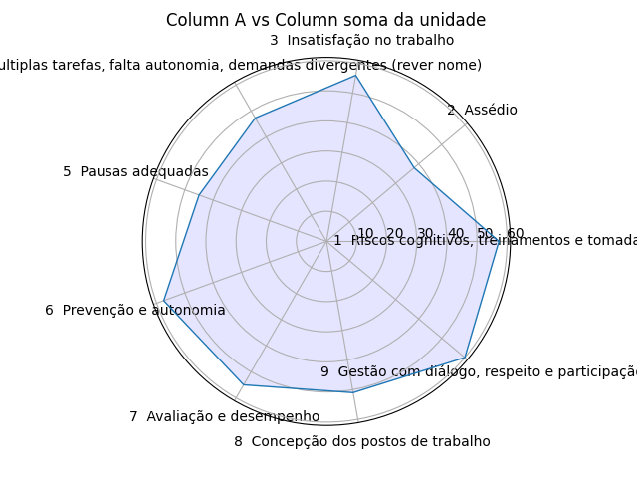

Gerar gráficos tipo radar, com base da planilha do arquivo excel anexo acima, com as colunas A x L e A x M e inserir numa nova planilha no mesmo arquivo excel anexo acima

